Лист1
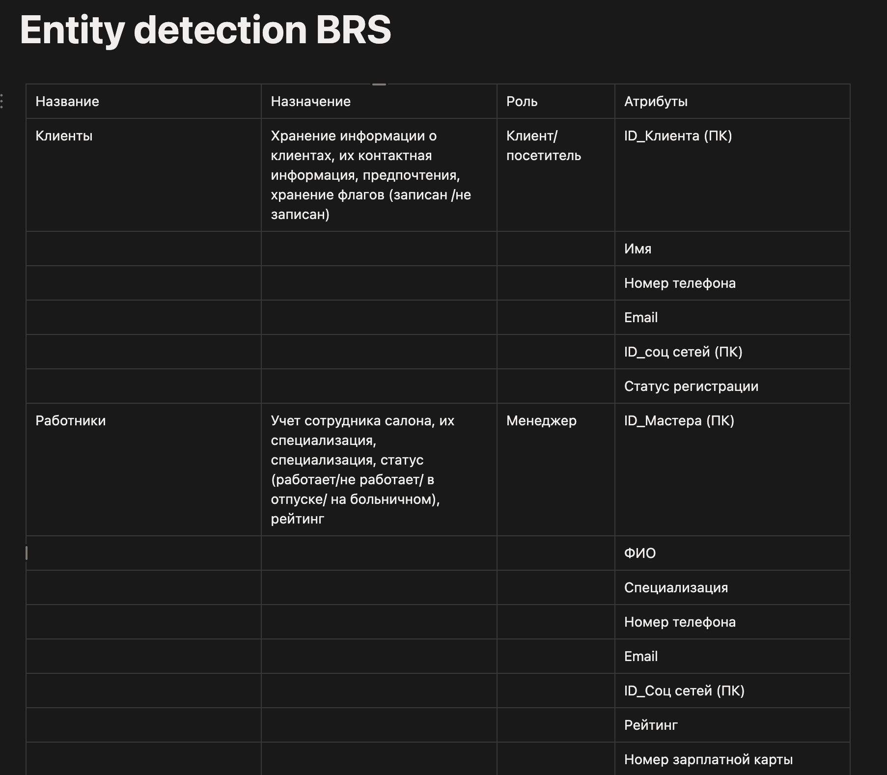

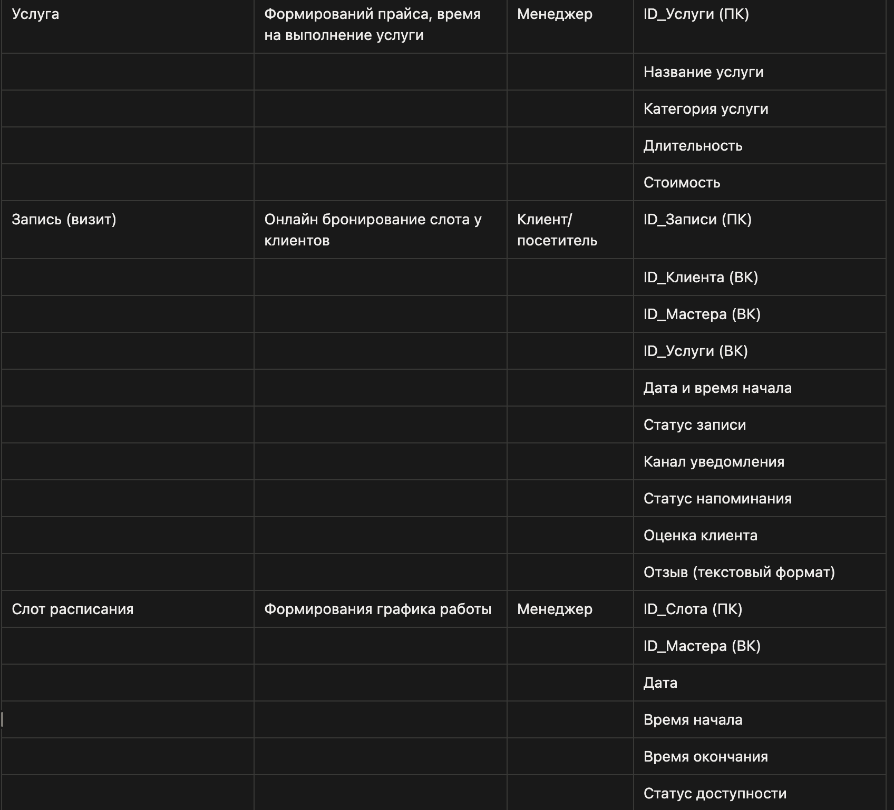

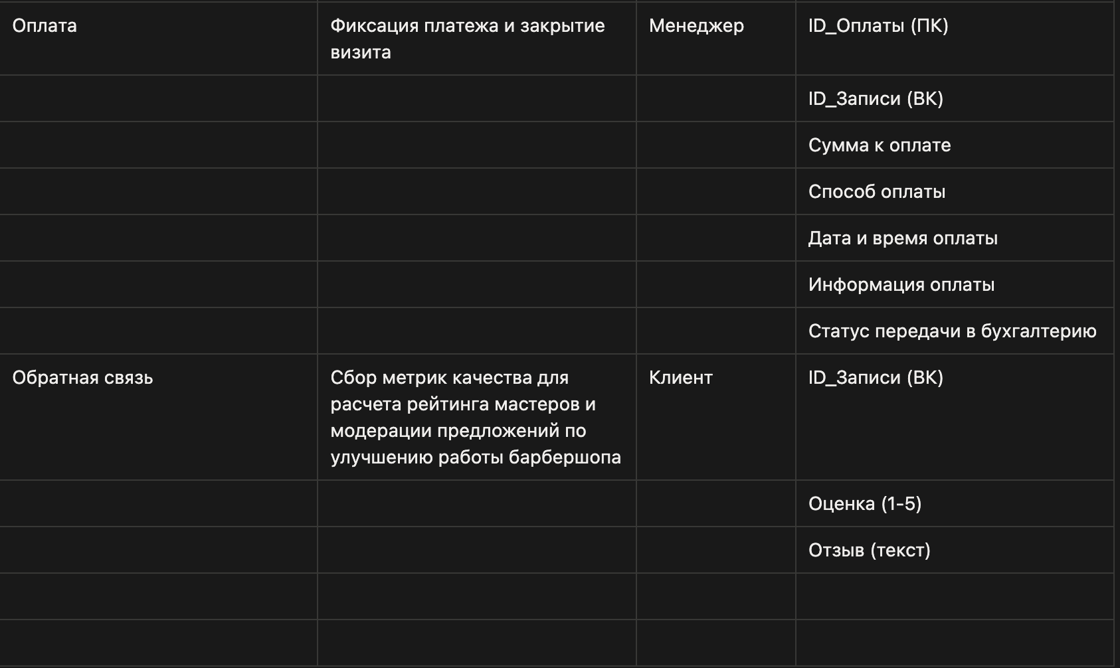

Ссылка на Notion - https://app.notion.com/p/Entity-detection-BRS-36ef8f2afe7680978b8ceef0fcea5619?source=copy_link

